使い方
フローチャート自動生成ツール(GUI版) yFlowGenGUI
 | 本ExcelシートはyFlowGen.exeをExcelファイルを使ったGUI上で実行することのできる補助ツールです。
 | (1)事前準備
 |  | ①yED Editorのインストール
 |  |  | 生成したフローチャートのファイルは.gmlファイル形式になっており、yEd Graph Editorを使用して開きます。yEd Graph Editorは下記から無料でダウンロードできます。
 |  |  | yEd Graph Editorは素晴らしいグラフエディタですので、手でフローチャートを書く際もぜひお使いください。
 |  |  | 【[yWorks] yEd Graph Editor - Downloads】
 |  |  | https://www.yworks.com/downloads#yEd

 |  | ②ブロックの解除
 |  |  | Windowsによりインターネットから取得したファイルはブロックを解除しないと実行できないようになっています。このため、下記の方法でブロック解除してください。
 |  |  | 【手順１】ファイルを右クリックしてプロパティを押してください
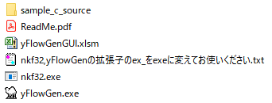
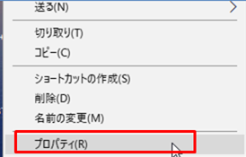

右クリック

 |  |  | 【手順2】セキュリティの項目の「許可する」のチェックボックスにチェックを入れてください.(yFlowGen.exe, yflowGenGUI.xlsm, nkf32.exeに対して必要です)
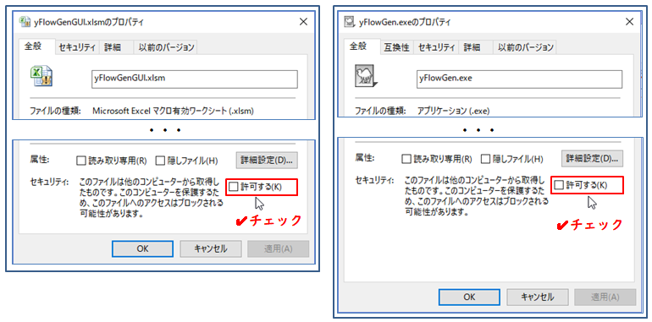

 | (2)yFlowGenGUIの設定
 |  | 「設定および実行」シートにて③～⑤の設定を行った後、⑥にて実行してください
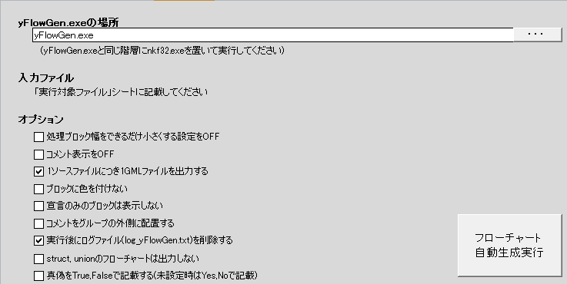
③

④

⑤

⑥

 |  | ③yFlowGen.exeの場所の指定
 |  |  | 「・・・」ボタンを押して、yFlowGen.exeがある場所を指定してください。
 |  |  | 相対パスでの指定も可能なため、本ファイルと同じ階層にyFlowGen.exeがあるのであれば、yFlowGen.exeと直打ちしていただいても動作します。

 |  | ④入力ファイル
 |  |  | 「実行対象ファイル」シートに入力ファイルを記載してください。
 |  |  | ・A1セルから順番にファイルの場所を記載してください。
 |  |  | ・フォルダ階層の区切り文字は「\」、「/」のどちらでも動作します。
 |  |  | ・拡張子が付いていない場合はそのディレクトリ以下にあるCソースファイル(.c, .cpp)を検索し実行します。
 |  |  | ・ファイルが存在しない場合は実行ログにERROR表示します。
 |  |  | ・正しくファイルを取得できない時があるため、記載するパスには日本語を含めないでください。

 |  | ⑤オプション
 |  |  | ・処理ブロック幅をできるだけ小さくする設定をOFF（オプションの-no_compactに対応）
 |  |  | ・コメント表示をOFF(オプションの-no_commentに対応)
 |  |  | ・ソースファイル単位で結果ファイル(*.gml)を出力 (オプションの-out1fileに対応)
 |  |  | ・ブロックに色を付けない（オプションの-no_colorに対応）
 |  |  | ・宣言のみのブロックは表示しない（オプションの-no_colorに対応）
 |  |  | ・コメントをグループの外側に配置する(オプションの-out_group_commenに対応)
 |  |  | ・実行後にログファイル(log_yFlowGen.txt)を削除する(オプションの-no_reset に対応)
 |  |  | ・struct, unionのフローチャートは出力しない(オプションの-no_disp_structに対応)

 |  | ⑥フローチャート自動生成実行
 |  |  | ③～⑤の設定が完了している状態でフローチャート自動生成実行ボタンを押してください。

 |  |  | フローチャート自動生成実行を実行すると、「実行ログ」シートに実行結果を表示します。

 |  |  | Argument ： yFlowGen.exeに指定した引数
 |  |  | Current dir ： 実行した際のフォルダ
 |  |  | Input file ： 入力したCソースファイル(リンク付き)
 |  |  | Function ： Cソースファイルに記載されていた関数名
 |  |  | Output file ： 出力結果のファイル[gml形式ファイル](リンク付き)

 | (3)yEd Graph Editorでのフローチャートの自動整列
 |  | 結果ファイル(gmlファイル)を開いたら、yEd Graph Editorの自動整列機能を使用し図を自動整列します。
 |  | ツールバーのLayout→Flowchartにて設定・実行ウィンドウを開いて下記設定で実行してください。

 | (4)nkf32.exeについて
 |  | nkf32.exeは下記URLから取得し再配布しています。 nkf32.exeを用いることで入力ファイルの多様な文字コードに対応しています。
 |  | yFlowGen.exeと同じ階層に置いて使用してください。
 |  |  | 【nkf.exe : Vector 】 https://www.vector.co.jp/soft/dl/win95/util/se295331.html
 |  |  | (作成者URL： http://hp.vector.co.jp/authors/VA007219/)

 | (5)動作環境
 |  | ・Excel97～2003, Excel2010, Excel2013(32bit版,64bit版), Excel2016
 |  | Excel2019(Office365 MSO(16.0.11425.20220) 32bitにて確認)
 | (6)使用条件
 |  | このプログラムはフリーウェアです。著作権は、toowakiが持ちます。 転載は自由に行ってください。また、当ソフトの改ざん・変更等を行わないようお願いします。

 | (7)免責
 |  | このプログラムを使用して生じた損害等につきましては、作者はいっさい関与しません。 使用者の責任で、本プログラムを使用してください。

 | (8)連絡先
 |  | 何かご要望等ございましたら、toowaki.fc2@gmail.comまでメールお願いします。

 | (9)履歴
 |  | Ver | 内容 | 更新日
 |  | 1.0 | 新規作成 | 2018-01-05
 |  | 2.0 | yFlowGen更新に伴い、オプション追加 | 2019-01-03

実行対象ファイル
sample_c_source
A1セルから順番にファイルの場所を記載してください。
・フォルダ階層の区切り文字は「\」、「/」のどちらでも動作します。
・拡張子が付いていない場合はそのディレクトリ以下にあるCソースファイル(.c, .cpp)を検索し実行します。
・ファイルが存在しない場合は実行ログにERROR表示します。
・記載するパスには日本語を含めないでください。

